PUBBLICA SAS (2)
 | EVALUACIÓN PRELIMINAR DE DOCUMENTOS TECNICOS HABILITANTES OFERTA POR INVITACIÓN OI-004-2023
NOMBRE DEL PROPONENTE: | PUBBLICA SAS | OBJETO: | Mandato sin representación, para el apoyo logístico al proceso de producción y desarrollo de contenidos de TEVEANDINA SAS en ejecución de sus contratos interadministrativos, convenios, proyectos especiales y necesidades de funcionamiento. Todo de conformidad con la propuesta presentada, la cual hace parte integra del presente contrato.
NIT: 800.064.773-1 |  | PRESUPUESTO OFICIAL: $200.000.000
PROPONENTE No. 1 |  | FOLIOS | OBSERVACIONES
CAPACIDAD TECNICA HABILITANTE
FORMATO 8: EXPERIENCIA DEL PROPONENTE | NO CUMPLE |  | NO SE RECIBE NI RELACION NI SOPORTES DE EXPERIENCIA

FORMATO 10: PERSONAL MÍNIMO REQUERIDO | NO CUMPLE |  | NO SE RECIBE NI RELACION NI SOPORTES DE EXPERIENCIA
NO HABILITADO
PAOLA FORERO - GESTOR DE PROYECTOS Y SUPERVISIÓN (CONTRATISTA)
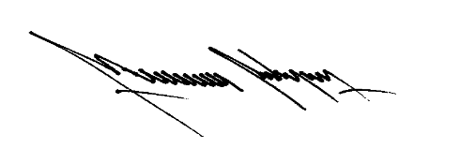
JAIME SANCHEZ - (CONTRATISTA) |  |  |  | no habilitado
MAURICIO RODRIGUEZ - COORDINADOR TECNICO Y DE PRODUCCIÓN
CLAUDIA DIAZ- GESTOR DE PROYECTOS Y SUPERVISIÓN (CONTRATISTA)

